CV
特 定 技 能 履 歴 書
DAFTAR RIWAYAT HIDUP

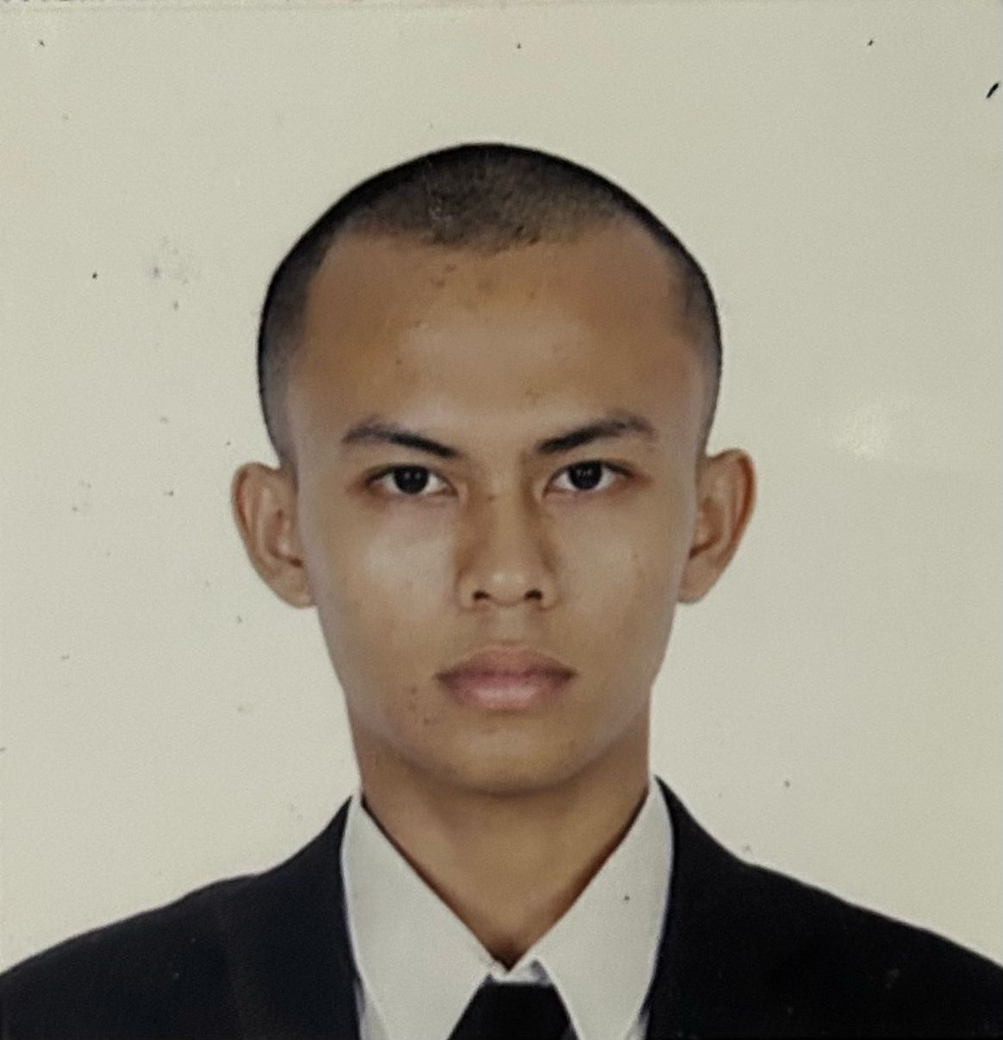 | 個人情報 DATA DIRI
 | 名前 Nama |  | ニックネーム Panggilan

 | AGIE MASHILGA CANNDISTA |  | MASHILGA

 | 生年月日 Tanggal Lahir |  | 年齢 Usia
 | 1997年01月08日 |  | 28歳
性別 Jenis Kelamin | 出身地 Tempat Lahir | メールアドレス Email Aktif | 連絡先 Telp. Peserta
男 Laki-Laki | BANDA ACEH | mashilgacandista@yahoo.com | 081222344588
現住所 Alamat Lengkap
Taman Widya Asri block B4 #8
身長 Tinggi Badan | 体重 Berat Badan | 配偶者 Status Pernikahan | 宗教 Agama
175 | 73 | 無 Belum Menikah | イスラム教
血液型 Golongan Darah | 飲酒 Alkohol | タバコ Merokok | 色覚異常 Buta Warna
A型 | いいえ Tidak | はい Ya | いいえ Tidak
日本語能力 | 技能評価試験合格証明書 | パスポート番号 | 有効期限
Level Bahasa | SSW yang dimiliki | Nomor Pasport | Masa Berlaku
JFT Basic A2 | Pilot | B77890015 | 2033年 12月 07日 まで
自己PR
Promosi Diri
Saya mau kerja

学歴 Pendidikan
学校名 |  | 専門 | 期間
Nama Sekolah |  | Jurusan | Masa
（小） SD MARDI YUANA |  |  | 2003年7月 ～ 2009年7月
（中） SMPN 1 KOTA SERANG |  |  | 2009年7月 ～ 2012年7月
（高） SMAN 1 KOTA SERANG |  | SCIENCE | 2012年7月 ～ 2016年7月
（大） BIFA |  | PILOT

職歴 Latar Belakang Pekerjaan
会社名 |  | 仕事内容 | 期間
Nama Perusahaan |  | Rincian Kerja | Masa Kerja
PT ASRINDO |  | CFO | 2020年 10月 ～ 2025年 5月
PT GIKEN |  | CFO | 2024年 11月 ～ 2025年 5月

家族構成 Susunan Keluarga
家族順番 | 家族の名前 | 職業 | 年齢
Urutan Keluarga | Nama Anggota Keluarga | Pekerjaan | Usia
Ayah 父 | BUDI MULYONO | アルバイト | 67歳
Ibu 母 | WINARNI | 家事手伝い | 60歳

訪日経験 Riwayat datang ke Jepang
訪日経験 | 在留資格 | 在留期間 | 住所
Riwayat datang ke Jepang | Ijin Tinggal | Lama Tinggal | Prefektur・Kota
無 Belum Pernah
 |  | 機関名
 |  | Nama Perusahaan Penerima

